Sheet1
Yếu Mạnh

Người thực hiện: |  | thangbk236
Ngày lên kế hoạch: |  | 30/12/2021

Bản kế hoạch này sẽ được cập nhật theo đường link github |  |  |  | https://github.com/thangbk236/QuanTriFx
Mỗi người nên tự tạo ra bản kế hoạch trade cho riêng mình
Chưa kiếm được tiền từ thị trường nên phải đi viết tài liệu để quản trị rủi cho cho những người mới bắt đầu

Donate USDT Binance Smart Chain (BEP20) |  |  | 0xed05b97f46e60a7a65605eaba9a4b502d32f9510

Nội dung |  | Yếu Mạnh |  | Lĩnh ngộ tinh túy thị trường

 | Thị trường yếu, mạnh
 | Trong một xu hướng của thị trường có thể phân ra làm xu hướng yếu và mạnh
 | Với xu hướng yếu thì thị trường có thể đảo chiều bất kỳ lúc nào
 | Trong một xu hướng mạnh thì để có thể đảo chiều thị trường được thì cần có rất nhiều điều kiện

 | Vì sao ta phải quan tâm xu hướng yếu hay mạnh
 | Vì trong một xu hướng mạnh thì ta phải giao dịch theo đúng xu hướng
 | Tìm điểm vào lệnh hợp lý
 | Còn trong một xu hướng yếu thì khả năng đảo chiều của xu hướng đó khá là cao nên ta phải chú ý đề phòng

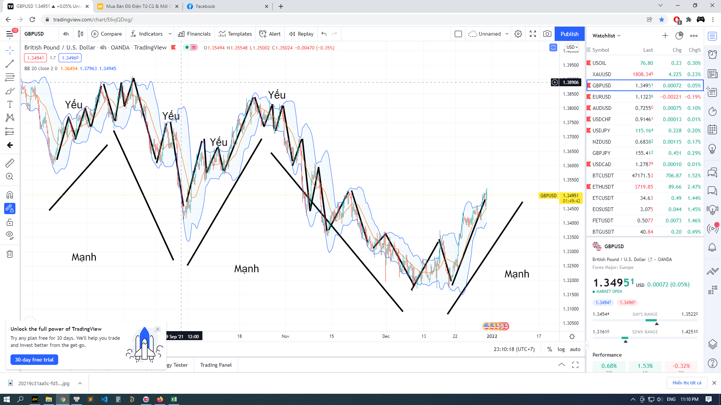

 | Theo hình thì xu hướng mạnh chính là xu hướng chính
 | Nó là những cánh sóng lớn
 | Xen kẽ xu hướng mạnh chính là xu hướng yếu
 | Đó là nhứng sóng đẩy và sóng hồi xen kẽ trong xu hướng mạnh
 | Việc vào lệnh mà không xác định được xu hướng chính thì sẽ dẫn đến khả năng bị khóa
 | Bị khóa là gì
 | Là khi vào lệnh mà giá đi ra khỏi vùng giá đó mà không hồi lại thì khả năng bị khóa rất là cao
 | Nó là trường hợp kẹt lệnh, treo lệnh khi ngược xu hướng, dẫn tới tình trạng phải gồng lỗ

 | Việc thị trường cứ tăng giảm liên tục làm ta khó lòng có thể xác định được xu hướng chính của thị trường là điều hết sức bình thường
 | Nhưng làm như nào để có thể vào lệnh mà không để bị thị trường lock lại mới là quan trọng
 | Nếu ta có thể vượt qua giới hạn này thì ta sẽ chiến thắng được thị trường

